상품제안서
김수자_듀라론 냉감 여름 아쿠아 베개커버 | 상품코드: F27254

 |  |  |  |  |  |  | 02-412-0044 | www.easy1.co.kr
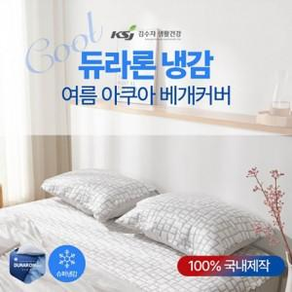

【상세/제작정보】 | 린넨보다 접촉냉감도가 뛰어나 더욱 시원한 소재를 사용

【인쇄/포장옵션】 | / 포장불가능

【공급단가】 | 수량 | 30~ | 90~ | 300~ | 500~ | 1,000~
*VAT별도 | SS | 15,180원 | 14,920원 | 14,540원 | 14,290원 | 13,910원

【상품 URL】 | https://dev.easy1.co.kr:443/src/goods_detail.php?gdno=27254

